상품제안서
잭니클라우스 75자동 늄 그리드 골프우산 | 상품코드: S20989

 |  |  |  |  |  |  | 02-713-8555 | www.synergygift.co.kr
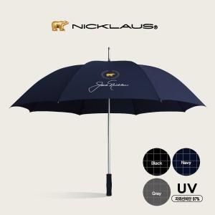

【상세/제작정보】

【인쇄/포장옵션】 | [손잡이] 실크, [원단] 원단실크 / 포장불가능

【공급단가】 | 수량 | 30~ | 100~ | 300~ | 500~ | 1,000~
*VAT별도 | 검정 | 15,000원 | 14,100원 | 13,500원 | 13,300원 | 13,000원
 | 곤색 | 15,000원 | 14,100원 | 13,500원 | 13,300원 | 13,000원
 | 회색 | 15,000원 | 14,510원 | 13,500원 | 13,300원 | 13,000원

【상품 URL】 | https://www.synergygift.co.kr:443/src/goods_detail.php?gdno=20989

